Estadísticas
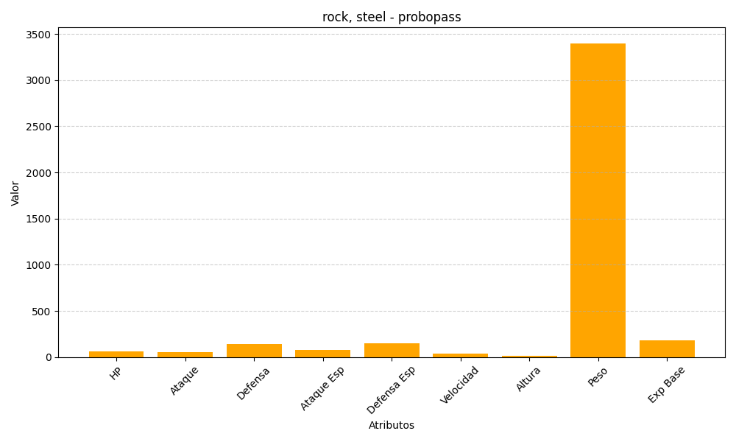
ID | Nombre | Tipo | HP | Ataque | Defensa | Ataque Especial | Defensa Especial | Velocidad | Altura | Peso | Experiencia Base
476 | probopass | rock, steel | 60 | 55 | 145 | 75 | 150 | 40 | 14 | 3400 | 184

